Graphique 1
Titre | Les secteurs du matériel de transport, de la chimie et des machines représentent 82 % du commerce concerné par les restrictions aux exportations vers la Russie
Sous-titre | Exportations françaises à destination de la Russie en 2021
Sources | Calculs des auteurs à partir des douanes françaises et de la liste des produits sanctionnés du Journal officiel.

 |  | Exportations de produits visés par des sanctions | Autres exportations | Total des exportations vers la Russie | Exportations totales toutes destinations | Part de la Russie dans les exportations
 | Bois | 1 | 7 | 8 | 2890 | 0.3%
 | Produits minéraux | 16 | 2 | 17 | 17455 | 0.1%
 | Oeuvres d'art | 8 | 14 | 22 | 1547 | 1.4%
 | Métaux précieux | 21 | 8 | 28 | 7350 | 0.4%
 | Chaussures | 36 | 1 | 38 | 4508 | 0.8%
 | Divers | 8 | 40 | 48 | 7123 | 0.7%
 | Papier, carton | 20 | 39 | 59 | 8045 | 0.7%
 | Céramiques, verre | 23 | 37 | 60 | 4711 | 1.3%
 | Textiles | 78 | 12 | 91 | 15287 | 0.6%
 | Peaux, cuirs | 90 | 1 | 91 | 10587 | 0.9%
 | Métaux | 51 | 103 | 153 | 36197 | 0.4%
 | Plastique, caoutchouc | 134 | 111 | 245 | 27420 | 0.9%
 | Produits alimentaires | 76 | 222 | 298 | 37379 | 0.8%
 | Optique, médical | 167 | 159 | 326 | 17065 | 1.9%
 | Machines | 819 | 536 | 1354 | 91749 | 1.5%
 | Chimie | 805 | 839 | 1644 | 88331 | 1.9%
 | Matériel de transport | 1734 | 33 | 1768 | 72402 | 2.4%
 | TOTAL | 4088 | 2163 | 6251 | 450,045 | 1.4%

Graphique 2
Titre | Une forte concentration géographique des restrictions à l’exportation vers la Russie
Sous-titre | Part en 2021 des exportations françaises sanctionnées, par département
Sources | Calculs des auteurs à partir des douanes françaises et de la liste des produits sanctionnés du Journal officiel.

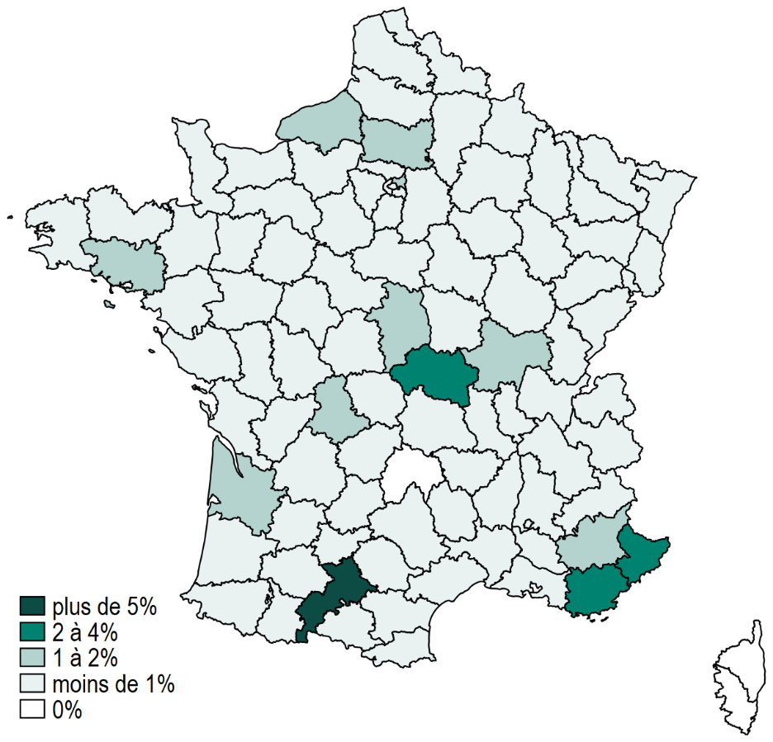

Graphique 3
Titre | Des sanctions qui pèsent sur un nombre relativement faible d’exportateurs
Sous-titre | Nombre d’entreprises exportant vers la Russie en 2021
Sources | Calculs des auteurs à partir des douanes françaises et de la liste des produits sanctionnés du Journal officiel.

 |  | Entreprises touchées par des sanctions | Autres entreprises exportant vers la Russie | Nombre total d'entreprises exportatrices | Nombre d'entreprises exportatrices par secteur | Nombre d'entreprises exportatrices vers la Russie par secteur | Part des entreprises touchées par les sanctions par secteur | Part des entreprises qui exportent vers la Russie par secteur | Part des entreprises sanctionnées dans les firmes qui exportent vers la Russie par secteur | Part des entreprises exportatrices dans le total des entreprises, par secteur
 | Produits minéraux | 44 | 23 | 102683 | 3575 | 67 | 1% | 2% | 66% | 3%
 | Métaux précieux | 43 | 42 | 102683 | 3282 | 85 | 1% | 3% | 51% | 3%
 | Oeuvres d'art | 93 | 1 | 102683 | 3414 | 94 | 3% | 3% | 99% | 3%
 | Bois | 14 | 91 | 102683 | 7059 | 105 | 0% | 1% | 13% | 7%
 | Chaussures | 96 | 11 | 102683 | 4902 | 107 | 2% | 2% | 90% | 5%
 | Peaux, cuirs | 144 | 12 | 102683 | 6342 | 156 | 2% | 2% | 92% | 6%
 | Céramiques, verre | 128 | 88 | 102683 | 9238 | 216 | 1% | 2% | 59% | 9%
 | Matériel de transport | 206 | 18 | 102683 | 13836 | 224 | 1% | 2% | 92% | 13%
 | Produits alimentaires | 125 | 161 | 102683 | 19198 | 286 | 1% | 1% | 44% | 19%
 | Divers | 85 | 210 | 102683 | 16168 | 295 | 1% | 2% | 29% | 16%
 | Papier, carton | 94 | 316 | 102683 | 15189 | 410 | 1% | 3% | 23% | 15%
 | Textiles | 304 | 150 | 102683 | 16073 | 454 | 2% | 3% | 67% | 16%
 | Optique, médical | 348 | 137 | 102683 | 14363 | 485 | 2% | 3% | 72% | 14%
 | Métaux | 313 | 263 | 102683 | 21835 | 576 | 1% | 3% | 54% | 21%
 | Plastique, caoutchouc | 437 | 213 | 102683 | 21498 | 650 | 2% | 3% | 67% | 21%
 | Chimie | 554 | 154 | 102683 | 16822 | 708 | 3% | 4% | 78% | 16%
 | Machines | 809 | 345 | 102683 | 35331 | 1154 | 2% | 3% | 70% | 34%

 | Note : les secteurs dans lesquels le nombre d'entreprises exportatrices de produits sanctionnés est trop faible sont exclus. Cela fait passer le nombre total de firmes exportatrices françaises de 103 187 à 102 683.

Tableau 1
Titre | Les entreprises exportatrices de produits visés par les sanctions exportent plus, plus de produits, vers plus de destinations
Sous-titre | Caractéristiques des exportateurs français vers la Russie en 2021
Sources | Calculs des auteurs à partir des douanes françaises et de la liste des produits sanctionnés du Journal officiel.

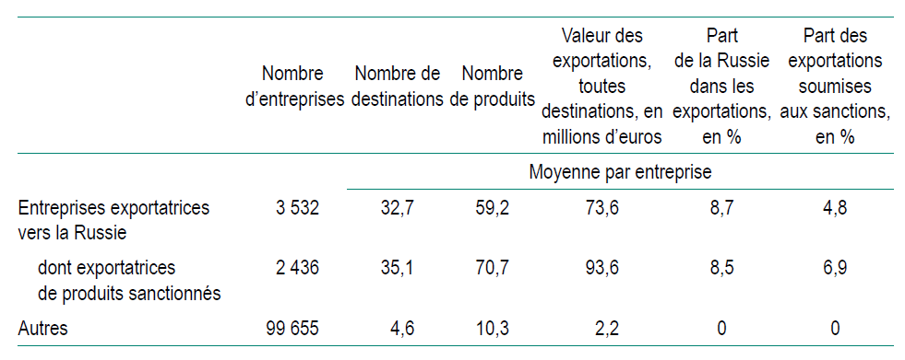

Graphique 5
Titre | Une forte augmentation des exportations vers les voisins de la Russie
Sous-titre | Exportations françaises vers la Russie et ses voisins
Note | Les voisins de la Russie considérés ici sont l’Arménie, l’Azerbaïdjan, le Kazakhstan, le Kirghizistan, l’Ouzbékistan et le Turkménistan.
Sources | Calculs des auteurs à partir des douanes françaises et de la liste des produits sanctionnés du Journal officiel.

 | Date | Produits sanctionnés, vers la Russie | Produits non sanctionnés, vers la Russie | Produits sanctionnés, vers les pays voisins | Produits non sanctionnés, vers les pays voisins
 | Janvier 21 | 204 | 177 | 28 | 19
 | Février 21 | 208 | 204 | 47 | 24
 | Mars 21 | 254 | 237 | 53 | 37
 | Avril 21 | 360 | 177 | 39 | 24
 | Mai 21 | 602 | 153 | 24 | 24
 | Juin 21 | 481 | 190 | 102 | 28
 | Juillet 21 | 588 | 179 | 34 | 28
 | Août 21 | 296 | 165 | 29 | 18
 | Septembre 21 | 225 | 204 | 46 | 27
 | Octobbre 21 | 225 | 201 | 36 | 23
 | Novembre 21 | 258 | 227 | 52 | 23
 | Décembre 21 | 387 | 222 | 45 | 39
 | Janvier 22 | 290 | 210 | 39 | 21
 | Février 22 | 411 | 179 | 64 | 29
 | Mars 22 | 84 | 112 | 53 | 47
 | Avril 22 | 59 | 62 | 47 | 34
 | Mai 22 | 120 | 101 | 47 | 28
 | Juin 22 | 89 | 121 | 59 | 40
 | Juillet 22 | 73 | 111 | 58 | 33
 | Août 22 | 84 | 90 | 53 | 38
 | Septembre 22 | 80 | 120 | 154 | 50
 | Octobre 22 | 101 | 98 | 59 | 37
 | Novembre 22 | 114 | 130 | 86 | 44
 | Décembre 22 | 94 | 145 | 375 | 44

